Sayfa1
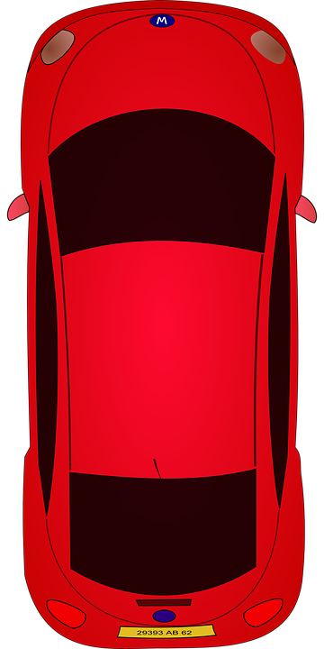
Takımlar | Başarı | Sabit
Takım 1 | 0% | 10%
Takım 2 | 0% | 10%
Takım 3 | 0% | 10%
Takım 4 | 0% | 10%
Takım 5 | 0% | 10%



Anlaşılır Ekonomi

